Hướng dẫn
Hướng dẫn | Chi tiết | Hình ảnh đính kèm
Cài đặt | - Nhập cú pháp Windows + R: Trỏ về địa chỉ 192.168.200.18 - Nếu hệ điều hành yêu cầu nhập thông tin đăng nhập: Vui lòng nhập Guest và bỏ trống password. - \\192.168.200.18\Publish\Worker\FZMomen_SW - Đợi quá trình tải và cài đặt kết thúc để sử dụng chương trình.

Quét mã ống kính
Kết quả hoàn thành
Config | - Hướng dẫn config phần mềm | 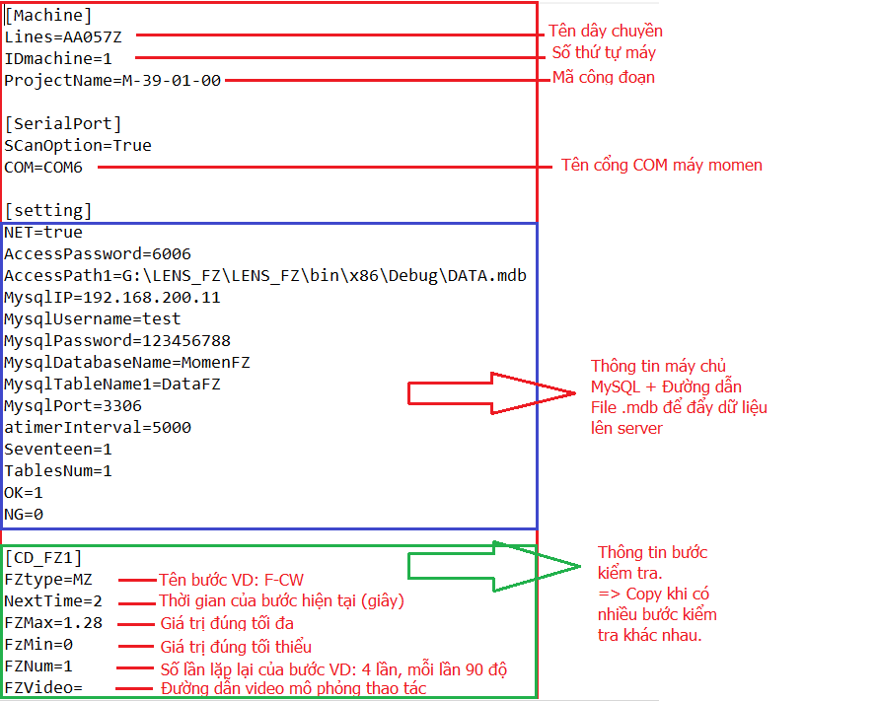
Hướng dẫn sử dụng phần mềm | - Đăng nhập phần mềm gồm 7 ký tự : V + 6 số - Quét mã ống kính: Nhìn lên màn hình thực hiện thao tác theo các bước được chỉ dẫn. - Sau khi hoàn thành phần mềm sẽ tự động thông báo kết quả ống kính và lưu dữ liệu lên hệ thống server. | 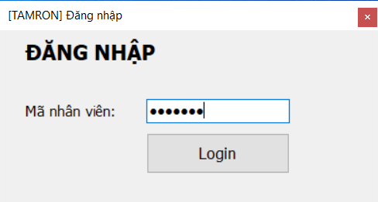
 |  | 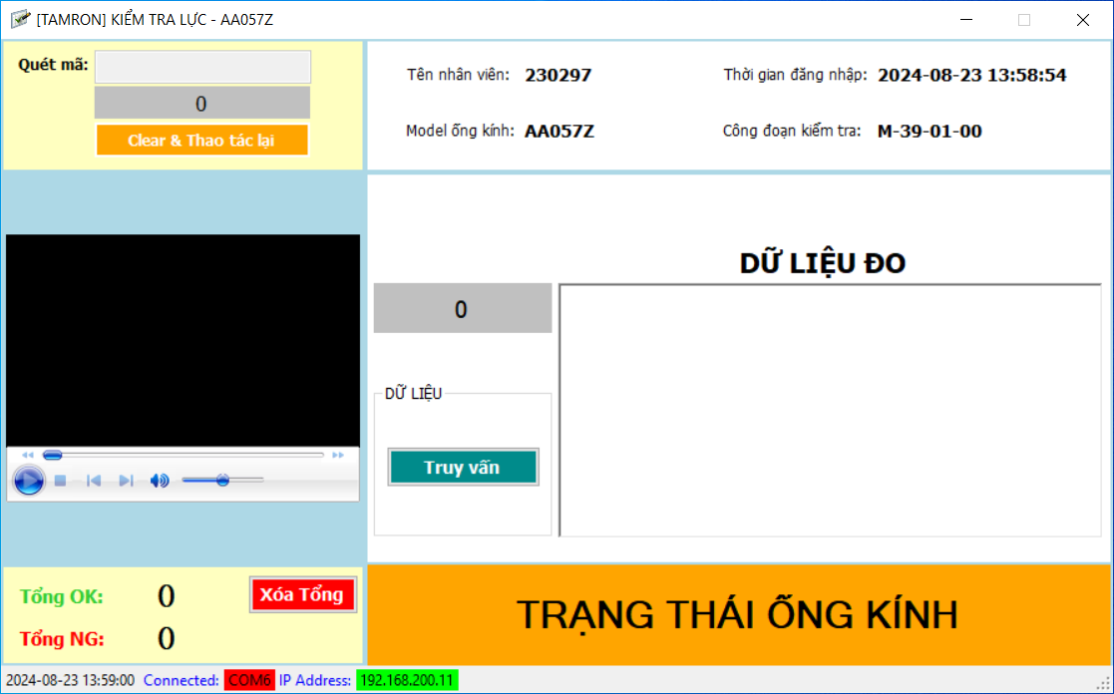
 | Mọi chi tiết vui lòng liên hệ IT-KTSX: Mr Thức 0384.994.796

